Capa
Termo de Parceria
nº55/2025
celebrado entre o Instituto Estadual de Florestas (IEF/MG) e o Instituto de Pesquisa Waita
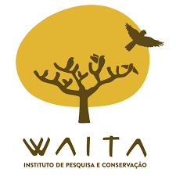
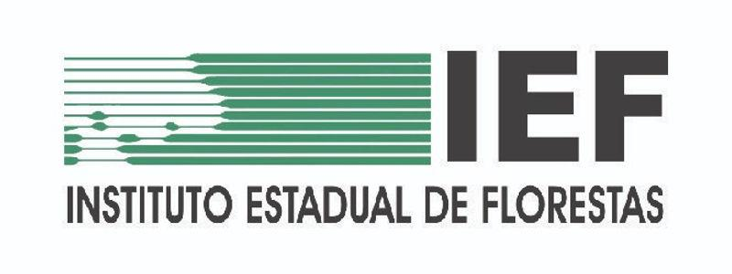
3º Relatório Financeiro
Período Avaliatório
2026-01-01
a
2026-03-31

Relatório Gerencial Financeiro | Belo Horizonte | Versão 4.1 | dezembro | 2024 |

